功能设计
功能设计

 | 功能规则
 |  | 装备包含基本内容及延展内容。 |  | 后续将写出关于装备延展内容详细规则。
 | 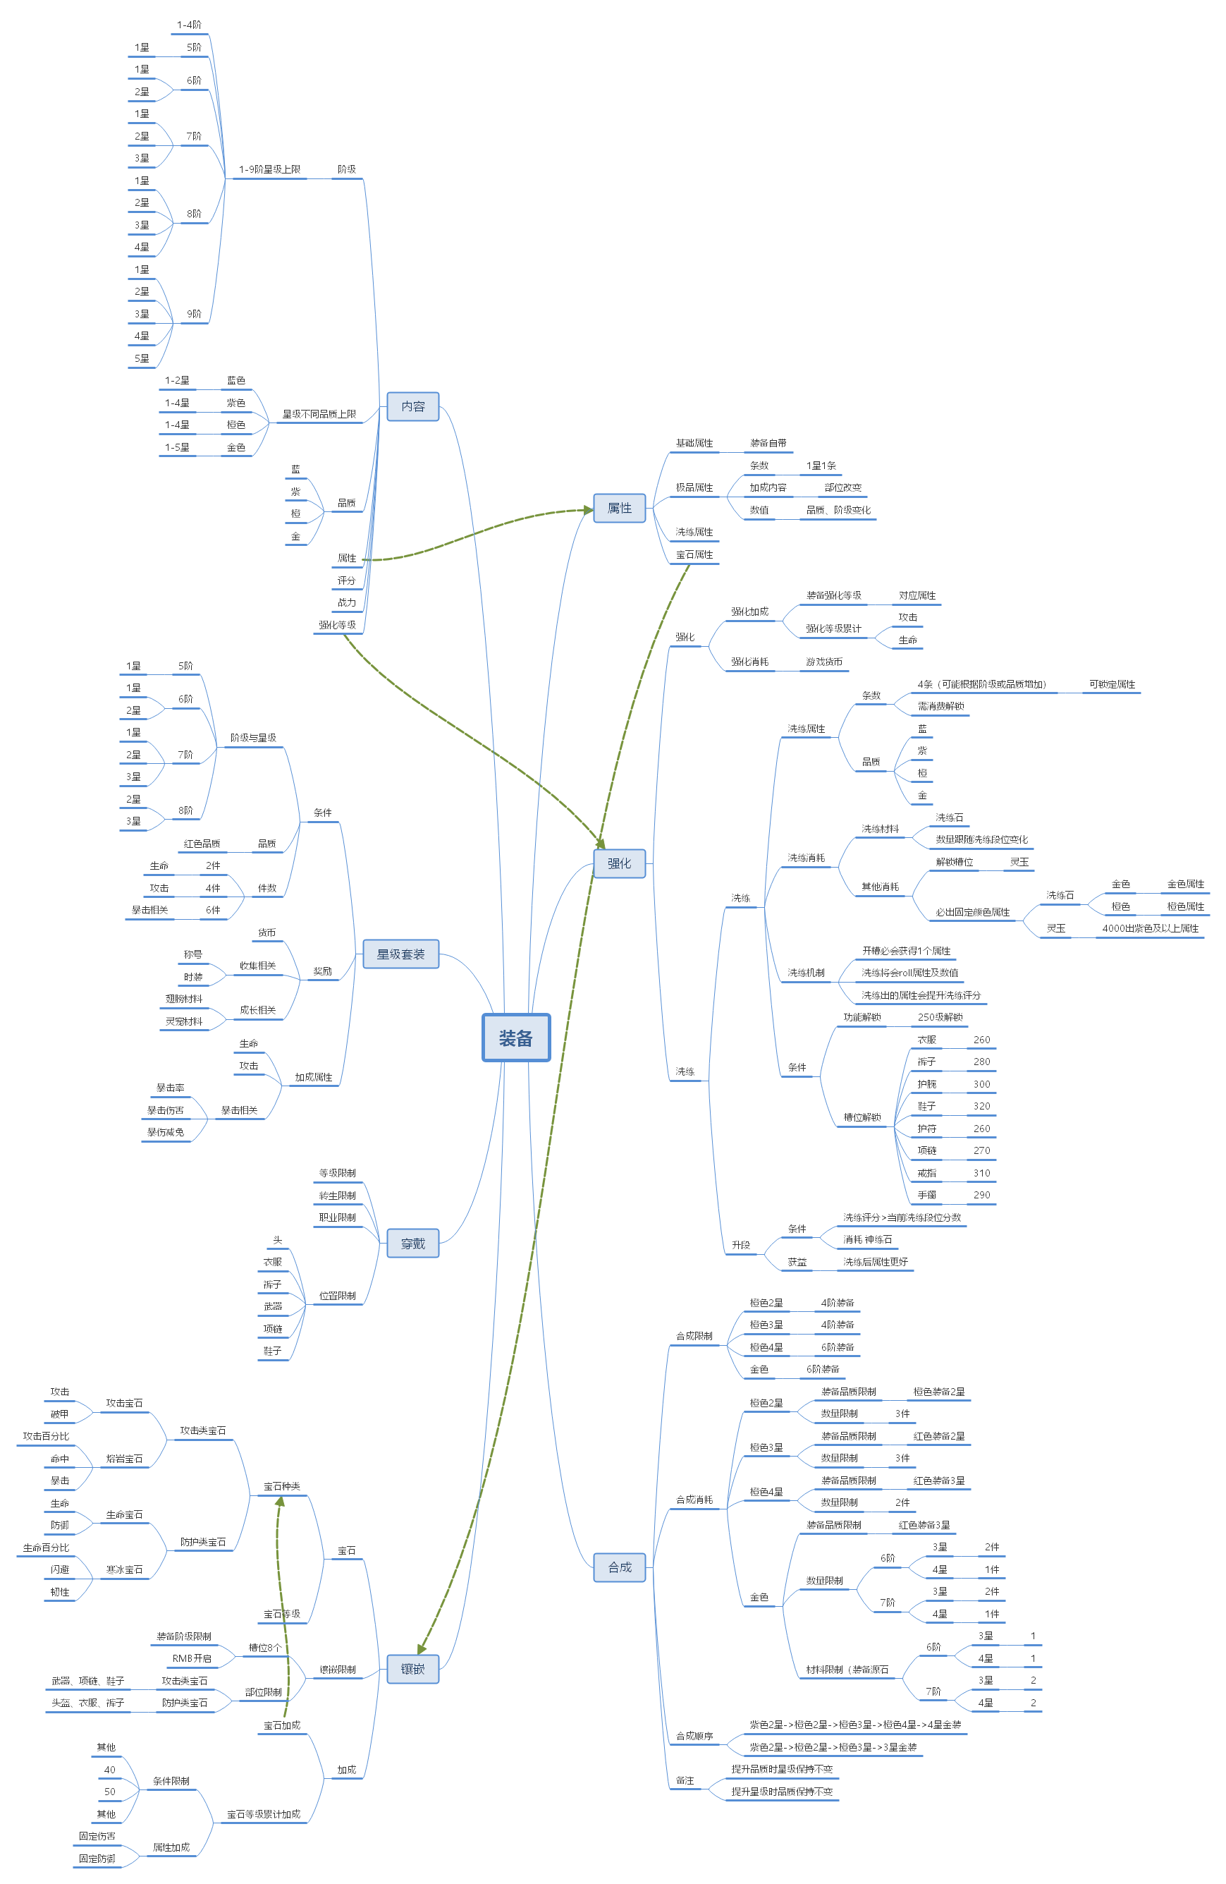
 |  | 基本内容：基本内容为需要在物品Tips展示的内容。
 |  | 1、装备包括星级、阶级、品质。
 |  |  | 1.1、阶级：阶级共有9阶级为1-9阶级。
 |  |  | 1.2、品质：共分为蓝、紫、橙、金；金装及之前会通过掉落等途径获得，金色装备需要通过强化实现。
 |  |  | 1.3、星级：星级与装备品质相关联；蓝色装备最高可到2星品质，紫色装备最高可为4星品质
 |  | 2、装备会增加玩家属性，属性包括基础属性、极品属性、洗练属性、宝石属性。
 |  |  | 2.1、基础属性：为装备自带，不同的装备部位加成的属性为固定，数值将根据装备的品质、阶级、星级变化。
 |  |  | 2.2、极品属性：加成的条数会根据装备的星级变化，加成内容将根据部位改变，数值将通过装备的品质与阶级进行改变。
 |  |  | 2.3、洗练属性：将通过洗练获得，洗练机制将在后方详述。
 |  |  | 2.4、宝石属性：将通过镶嵌获得，镶嵌机制将在后方详述。
 |  | 3、装备还需显示评分、战力、强化等级。
 |  |  | 3.1、评分：根据装备品质、阶级等固有内容变化。
 |  |  | 3.2、战力：与评分大致相同，但同时会被强化等级影响。
 |  |  | 3.3、强化等级：将通过延展内容“强化”功能进行提升。
 |  | 延展内容：基本为装备系统延申出来的成长功能。
 |  |  | 1、强化：包装为强化装备，实际为强化对应部位。（详情功能规则将在对应策划案写出）
 |  |  | 2、洗练：每件装备共有4条栏位（需主动解锁）可进行洗练。
 |  |  | 3、合成：可通过消耗同阶级不同数量其他装备升级装备品质与星级。
 |  |  | 4：星级套装：穿过对应阶级、品质、星级装备后可激活，激活对应件数后可获得加成。（详情将在后方写出）
 |  |  | 5、镶嵌：不同的部位将镶嵌固定的宝石，将积累属性加成。

基础规则
界面规则

1
 | 强化界面
 |  | 1、关闭按钮：点击后关闭该界面。
 | 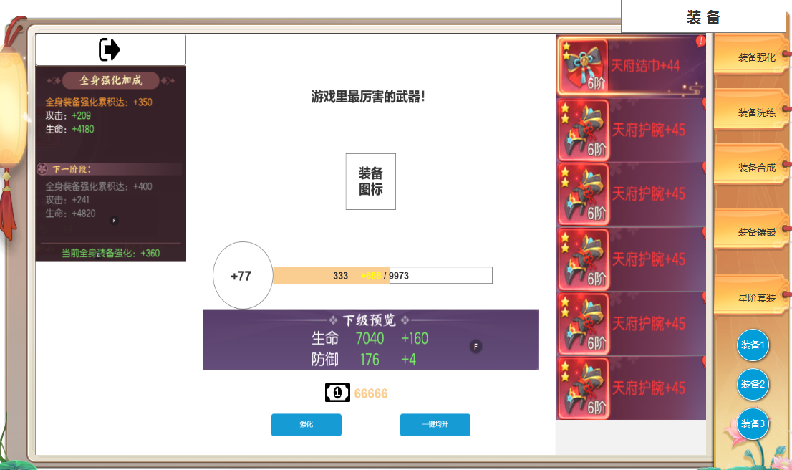 | 2、强化加成：每个部位会根据强化次数产生强化等级，全部部分强化等级累计到定值会激活加成，累计等级并有阶段规则，累计等级越高加成越高。
 |  |  | 2.1、强化加成界面：该界面将显示当前等级累计加成及下一阶段等级加成。
3
 |  |  | 2.2、强化加成属性需要根据部位不同，加成不同属性。
2
 |  | 3、装备名：显示当前所选择装备的名字。
 |  | 4、装备图标：显示当前所选择的装备图标。

 |  | 5、当前强化等级：显示所选装备的当前强化等级。

4
5
 |  | 6、进度条：强化装备时会消耗材料并产生“强化值”当强化值填满进度条时将会提升强化等级。
 |  |  | 6.1、“强化值”：强化值会根据装备的强化等级进行变化，在强化装备时会产生暴击。
 |  |  | 6.2、进度条：进度条上限会根据装备的强化等级而增长。 | 6.1.1、“暴击”：每次暴击产生的强化值翻倍。
6
 |  | 7、属性预览：显示所选装备强化后下级的属性。
 |  | 8、强化消耗：显示装备的强化消耗，会根据装备的强化等级与部位进行变化，消耗可以支持配置多个道具。
12
 |  | 9、10、强化功能按钮：强化为单次强化；一键均升则为模拟玩家操作，从右侧列表依次强化1次循环往复直至货币消耗至不足下次强化。
 |  | 11、装备列表：显示当前各个部位穿戴的装备；当有可强化选项时，需在栏位处显示红点提示；各栏位在玩家选中时需在栏位周围框体发亮呈选中状态。
7
 |  |  | ►强化是强化的装备位置，换新装备后，强化等级不变。但是当装备卸下时，当前装备位加的属性会失效，【2】位置全身强化属性加成不变。
8
 |  |  | ►位置装备卸下时，不可对当前装备位置进行强化，一键均升会跳过该位置。
 |  | 12、界面切换页签：点击切换至不同的功能界面。
13
 |  | 13。装备切换按钮，点击按钮，当前页面展示当前装备1/装备2的页面。
9
10
11

 | 洗练界面
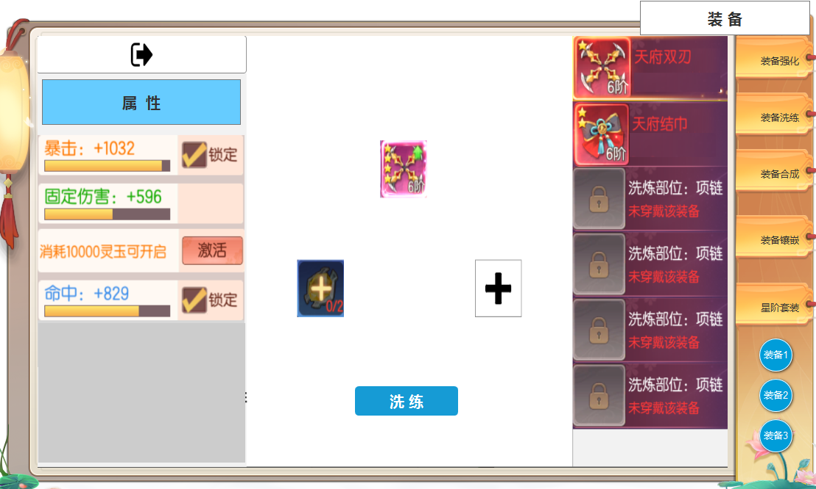 |  | 1.属性标题

6
 |  | 2、洗练词条：词条栏位在对应装备栏位解锁时，将会默认解锁1条，并获得对应洗练词条。
 |  |  | 2.1、其余词条栏位则需要玩家主动解锁（消耗货币）。
 |  |  | 2.2、每次洗练后的词条将在此处显示。
 |  |  | 2.3词条锁定、激活：词条可进行锁定，锁定后的词条将不会进行洗练操作。
1
 |  |  | 2.4激活：激活词条需玩家消耗一定货币。
 |  | 3、装备图标：显示选择部位的装备图标。
3
 |  |  | 6.1、若该栏位未穿戴装备时则不可洗练。
 |  | 4、洗练主材料：将消耗该物品进行洗练，若该物品数量不足洗练消耗时将如图所示，若充足则显示物品图标。
2
 |  |  | 7.1、无论该栏位物品是否充足时，点击此处将弹出物品tips。
 |  | 5、功能按钮：洗练，当可进行操作时按钮发亮，若不可进行操作时将置灰处理。
 |  | 6、装备列表：显示每个部位对应的装备，并显示对应提示。
4

5

参考界面
参考图

 | 强化界面 |  | 洗练界面

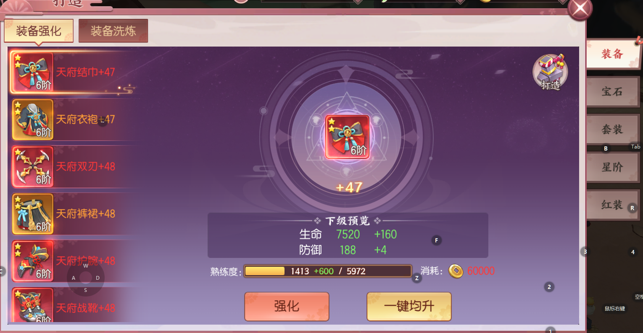 |  | 